一人平均う歯数
 | （３）小学校６年生歯科保健データ

 | ■小学6年生時点 一人平均むし歯数の状況 (永久歯)

 | 市町 | H19 | H20 | H21 | H22 | H23 | H24 | H25 | H26 | H27 | H28 | H29 | H30 | R1 | R2 | R3
1 | 大津市 | 1.08 | 1.11 | 0.87 | 0.81 | 0.96 | 0.64 | 0.60 | 0.56 | 0.48 | 0.38 | 0.32 | 0.38 | 0.16 | 0.34 | 0.33
2 | 彦根市 | 1.24 | 0.91 | 0.83 | 0.86 | 0.74 | 0.84 | 0.75 | 0.51 | 0.58 | 0.59 | 0.49 | 0.53 | 0.39 | 0.33 | 0.37
3 | 長浜市 |  |  |  | 1.09 | 0.90 | 0.81 | 0.79 | 0.74 | 0.49 | 0.51 | 0.50 | 0.52 | 0.38 | 0.46 | 0.42
4 | 近江八幡市 |  |  |  | 0.50 | 0.53 | 0.35 | 0.50 | 0.42 | 0.43 | 0.28 | 0.24 | 0.29 | 0.25 | 0.43 | 0.26
5 | 草津市 | 1.16 | 0.96 | 0.97 | 0.99 | 0.71 | 0.66 | 0.58 | 0.61 | 0.58 | 0.70 | 0.45 | 0.57 | 0.35 | 0.45 | 0.31
6 | 守山市 | 0.68 | 0.63 | 0.35 | 0.45 | 0.53 | 0.39 | 0.24 | 0.29 | 0.27 | 0.15 | 0.17 | 0.14 | 0.16 | 0.13 | 0.13
7 | 栗東市 | 1.13 | 0.96 | 0.91 | 0.90 | 0.76 | 0.70 | 0.78 | 0.60 | 0.63 | 0.56 | 0.48 | 0.59 | 0.37 | 0.41 | 0.28
8 | 甲賀市 | 1.18 | 1.03 | 0.89 | 0.82 | 0.97 | 0.77 | 0.73 | 0.68 | 0.56 | 0.48 | 0.43 | 0.50 | 0.32 | 0.44 | 0.32
9 | 野洲市 | 1.28 | 1.12 | 0.98 | 1.00 | 0.77 | 0.52 | 0.53 | 0.54 | 0.50 | 0.33 | 0.51 | 0.51 | 0.42 | 0.31 | 0.27
10 | 湖南市 | 0.97 | 0.90 | 0.81 | 0.66 | 0.73 | 0.51 | 0.62 | 0.59 | 0.39 | 0.26 | 0.45 | 0.47 | 0.29 | 0.30 | 0.14
11 | 高島市 | 1.39 | 1.57 | 1.26 | 1.23 | 0.92 | 0.94 | 0.94 | 0.88 | 0.74 | 0.73 | 0.51 | 0.72 | 0.61 | 0.52 | 0.54
12 | 東近江市 | 1.19 | 1.20 | 1.12 | 0.90 | 0.98 | 0.81 | 0.75 | 0.82 | 0.65 | 0.74 | 0.48 | 0.51 | 0.36 | 0.33 | 0.31
13 | 米原市 | 1.10 | 1.05 | 0.84 | 0.89 | 0.78 | 0.72 | 0.80 | 0.90 | 0.63 | 0.48 | 0.44 | 0.57 | 0.21 | 0.42 | 0.35
14 | 日野町 | 0.76 | 0.89 | 0.58 | 0.71 | 0.50 | 0.80 | 0.58 | 0.52 | 0.74 | 0.68 | 0.28 | 0.42 | 0.15 | 0.15 | 0.22
15 | 竜王町 | 0.30 | 0.32 | 0.06 | 0.11 | 0.09 | 0.12 | 0.12 | 0.09 | 0.09 | 0.01 | 0.07 | 0.04 | 0.01 | 0.03 | 0.03
16 | 愛荘町 | 1.33 | 1.41 | 1.12 | 0.98 | 1.05 | 0.90 | 0.96 | 0.83 | 0.87 | 0.56 | 0.58 | 0.66 | 0.50 | 0.41 | 0.48
17 | 豊郷町 | 1.02 | 0.90 | 0.68 | 0.94 | 0.54 | 0.17 | 0.46 | 0.18 | 0.15 | 0.20 | 0.05 | 0.20 | 0.18 | 0.31 | 0.10
18 | 甲良町 | 1.54 | 1.69 | 1.94 | 1.77 | 1.61 | 0.90 | 1.33 | 0.48 | 0.71 | 0.30 | 0.33 | 0.69 | 0.62 | 0.81 | 0.69
19 | 多賀町 | 2.00 | 2.79 | 1.91 | 2.18 | 1.21 | 0.55 | 0.49 | 0.26 | 0.27 | 0.19 | 0.03 | 0.07 | 0.02 | 0.06 | 0.03
20 | 滋賀県 | 1.10 | 1.04 | 0.91 | 0.85 | 0.82 | 0.67 | 0.65 | 0.59 | 0.52 | 0.46 | 0.39 | 0.45 | 0.29 | 0.36 | 0.31
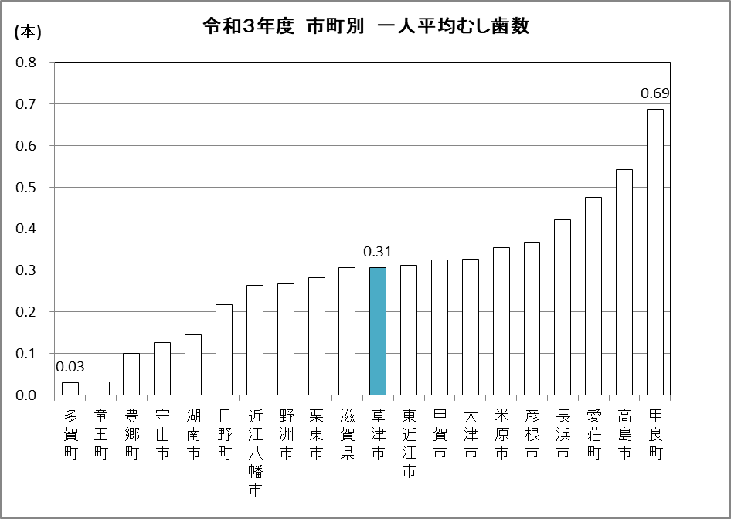

 | ■小学6年生時点 一人平均むし歯数の状況 (永久歯)
 | 長浜市 | 滋賀県
H19 |  | 1.10
H20 |  | 1.04
H21 |  | 0.91
H22 | 1.09 | 0.85
H23 | 0.90 | 0.82
H24 | 0.81 | 0.67
H25 | 0.79 | 0.65
H26 | 0.74 | 0.59
H27 | 0.49 | 0.52
H28 | 0.51 | 0.46
H29 | 0.50 | 0.39
H30 | 0.52 | 0.45
R1 | 0.38 | 0.29
R2 | 0.46 | 0.36
R3 | 0.42 | 0.31
 | 近江八幡市 | 滋賀県
H19 |  | 1.10
H20 |  | 1.04
H21 |  | 0.91
H22 | 0.50 | 0.85
H23 | 0.53 | 0.82
H24 | 0.35 | 0.67
H25 | 0.50 | 0.65
H26 | 0.42 | 0.59
H27 | 0.43 | 0.52
H28 | 0.28 | 0.46
H29 | 0.24 | 0.39
H30 | 0.29 | 0.45
R1 | 0.25 | 0.29
R2 | 0.43 | 0.36
R3 | 0.26 | 0.31

有病者率
 | ■小学6年生時点 むし歯のある人の割合の状況 (永久歯)

 | 市町 | H19 | H20 | H21 | H22 | H23 | H24 | H25 | H26 | H27 | H28 | H29 | H30 | R1 | R2 | R3
1 | 大津市 | 38.7 | 41.1 | 34.9 | 33.7 | 35.5 | 28.6 | 25.2 | 28.3 | 24.0 | 19.6 | 19.2 | 18.6 | 20.4 | 17.2 | 16.2
2 | 彦根市 | 45.5 | 38.4 | 35.5 | 38.2 | 33.2 | 34.2 | 34.6 | 25.6 | 23.5 | 26.5 | 29.3 | 26.0 | 19.7 | 15.8 | 17.8
3 | 長浜市 |  |  |  | 45.4 | 36.8 | 36.7 | 34.0 | 33.7 | 23.8 | 25.8 | 25.0 | 26.5 | 21.0 | 22.1 | 23.3
4 | 近江八幡市 |  |  |  | 21.9 | 23.8 | 17.6 | 23.5 | 21.0 | 21.1 | 15.9 | 14.6 | 16.7 | 15.8 | 20.7 | 14.0
5 | 草津市 | 43.4 | 34.8 | 39.0 | 33.5 | 29.1 | 27.8 | 24.3 | 24.5 | 26.3 | 27.0 | 20.3 | 22.8 | 20.8 | 18.8 | 23.2
6 | 守山市 | 27.8 | 26.5 | 17.5 | 19.5 | 21.6 | 17.5 | 14.0 | 13.3 | 13.5 | 10.1 | 9.9 | 8.2 | 9.1 | 7.3 | 8.3
7 | 栗東市 | 44.1 | 38.2 | 31.8 | 34.3 | 33.6 | 28.3 | 32.8 | 26.8 | 26.5 | 24.9 | 18.3 | 24.1 | 17.6 | 19.9 | 16.0
8 | 甲賀市 | 43.7 | 39.2 | 37.6 | 35.3 | 40.5 | 33.9 | 32.8 | 32.2 | 27.9 | 25.9 | 22.9 | 23.5 | 16.8 | 21.9 | 18.7
9 | 野洲市 | 46.4 | 38.4 | 38.1 | 36.6 | 34.1 | 26.4 | 25.9 | 23.5 | 23.1 | 16.6 | 16.3 | 21.2 | 18.4 | 16.0 | 14.0
10 | 湖南市 | 39.0 | 38.5 | 30.9 | 30.0 | 31.0 | 23.4 | 27.3 | 28.8 | 24.5 | 18.2 | 24.8 | 19.9 | 13.9 | 19.0 | 11.2
11 | 高島市 | 52.0 | 54.6 | 47.3 | 51.3 | 38.3 | 40.7 | 36.8 | 40.1 | 32.0 | 33.6 | 25.1 | 32.3 | 28.3 | 24.8 | 26.3
12 | 東近江市 | 44.0 | 44.3 | 39.5 | 36.0 | 39.1 | 31.9 | 32.5 | 32.3 | 28.6 | 30.6 | 24.1 | 23.6 | 18.4 | 18.1 | 16.9
13 | 米原市 | 45.0 | 45.8 | 39.6 | 37.2 | 34.7 | 32.9 | 34.7 | 35.1 | 30.1 | 22.8 | 19.8 | 26.4 | 16.2 | 18.1 | 17.6
14 | 日野町 | 35.3 | 36.0 | 25.7 | 24.8 | 24.3 | 31.6 | 27.4 | 27.5 | 32.8 | 33.2 | 19.0 | 21.3 | 14.2 | 13.1 | 11.9
15 | 竜王町 | 17.2 | 16.4 | 6.5 | 7.3 | 5.9 | 7.3 | 6.1 | 5.0 | 6.3 | 1.2 | 6.3 | 2.8 | 1.5 | 3.3 | 3.2
16 | 愛荘町 | 48.7 | 46.4 | 42.6 | 35.2 | 38.4 | 33.8 | 36.3 | 32.2 | 29.8 | 22.6 | 26.2 | 32.0 | 28.8 | 20.8 | 20.4
17 | 豊郷町 | 43.1 | 25.4 | 29.0 | 33.3 | 22.2 | 11.1 | 25.0 | 8.4 | 9.3 | 15.3 | 4.1 | 10.8 | 15.1 | 17.4 | 13.8
18 | 甲良町 | 56.4 | 57.6 | 56.7 | 57.1 | 55.1 | 42.3 | 50.0 | 26.9 | 27.8 | 16.3 | 15.7 | 37.7 | 33.8 | 32.4 | 26.6
19 | 多賀町 | 64.9 | 50.6 | 63.5 | 74.4 | 47.1 | 29.2 | 28.6 | 12.5 | 17.8 | 13.8 | 9.1 | 6.7 | 4.7 | 5.9 | 1.4
20 | 滋賀県 | 41.5 | 39.5 | 36.0 | 34.6 | 33.5 | 29.2 | 28.3 | 27.2 | 24.3 | 22.2 | 20.3 | 21.2 | 18.5 | 17.7 | 16.9

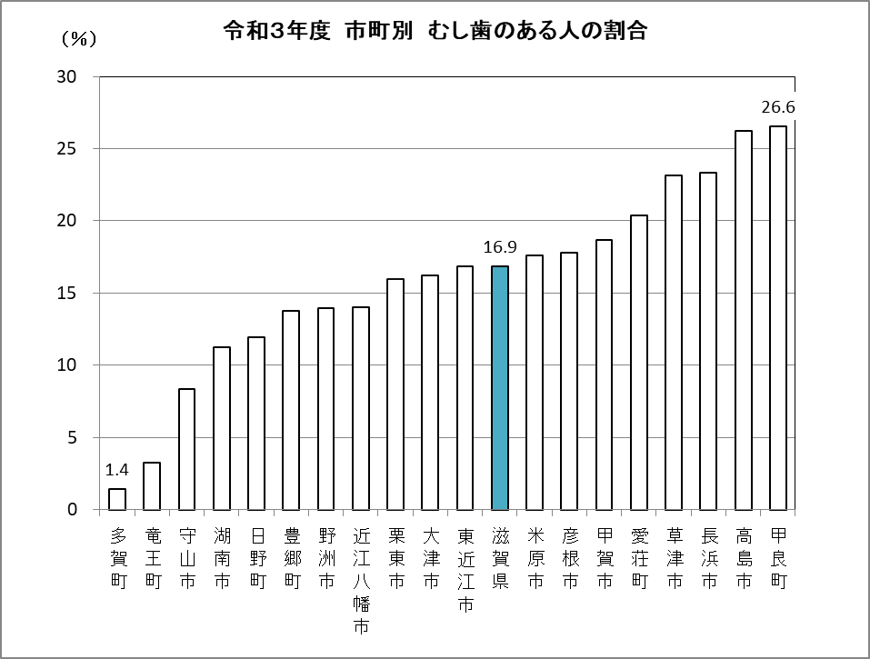

 | ■小学6年生時点 むし歯のある人の割合の状況 (永久歯)
 | 長浜市 | 滋賀県
H19 |  | 41.5
H20 |  | 39.5
H21 |  | 36.0
H22 | 45.4 | 34.6
H23 | 36.8 | 33.5
H24 | 36.7 | 29.2
H25 | 34.0 | 28.3
H26 | 33.7 | 27.2
H27 | 23.8 | 24.3
H28 | 25.8 | 22.2
H29 | 25.0 | 20.3
H30 | 26.5 | 21.2
R1 | 21.0 | 18.5
R2 | 22.1 | 17.7
R3 | 23.3 | 16.9
 | 近江八幡市 | 滋賀県
H19 |  | 41.5
H20 |  | 39.5
H21 |  | 36.0
H22 | 21.9 | 34.6
H23 | 23.8 | 33.5
H24 | 17.6 | 29.2
H25 | 23.5 | 28.3
H26 | 21.0 | 27.2
H27 | 21.1 | 24.3
H28 | 15.9 | 22.2
H29 | 14.6 | 20.3
H30 | 16.7 | 21.2
R1 | 15.8 | 18.5
R2 | 20.7 | 17.7
R3 | 14.0 | 16.9

